Sheet1
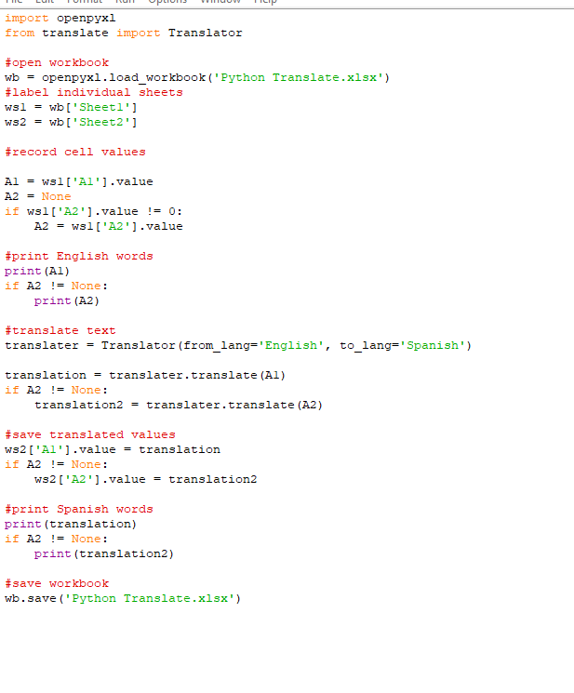
One | One | One | One | One | One | One | One | One | One
Two | Two | Two | Two | Two | Two | Two | Two | Two | Two
Three | Three | Three | Three | Three | Three | Three | Three | Three | Three
Four | Four | Four | Four | Four | Four | Four | Four | Four | Four
Five | Five | Five | Five | Five | Five | Five | Five | Five | Five
Six | Six | Six | Six | Six | Six | Six | Six | Six | Six
Seven | Seven | Seven | Seven | Seven | Seven | Seven | Seven | Seven | Seven
Eight | Eight | Eight | Eight | Eight | Eight | Eight | Eight | Eight | Eight
Nine | Nine | Nine | Nine | Nine | Nine | Nine | Nine | Nine | Nine
Ten | Ten | Ten | Ten | Ten | Ten | Ten | Ten | Ten | Ten

